상품제안서
간지스 플랫 줄노트 양장 다이어리 | 상품코드: F17182

 |  |  |  |  |  |  | 02-412-0044 | www.easy1.co.kr
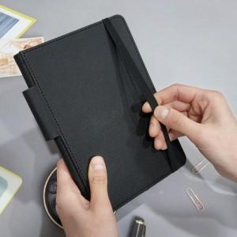

【상세/제작정보】 | (각인 기본 사이즈 50*30) 플라스틱 볼펜은 별매로 추가비용 발생합니다.

【인쇄/포장옵션】 | 불박 / OPP(비닐)

【공급단가】 | 수량 | 100~ | 300~ | 500~ | 1,000~ | 3,000~
*VAT별도 | S | 5,000원 | 6,100원 | 5,200원 | 5,000원 | 4,800원
 | M | 7,700원 | 7,450원 | 6,500원 | 6,250원 | 6,000원

【상품 URL】 | http://www.easy1.co.kr/src/goods_detail.php?gdno=17182

